상품제안서
라미 아이온 볼펜 (정품) | 상품코드: F19412

 |  |  |  |  |  |  | 02-412-0044 | www.easy1.co.kr
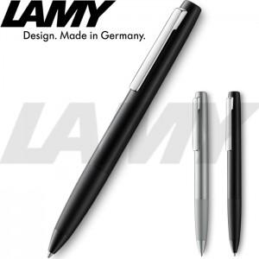 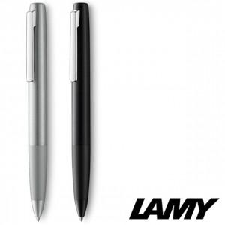

【상세/제작정보】 | 라미쇼핑백 추가 가능 비용별도

【인쇄/포장옵션】 | 레이저 / 포장지포장

【공급단가】 | 수량 | 30~ | 100~ | 300~ | 500~ | 1,000~
*VAT별도 | 단가 | 53,120원 | 51,870원 | 51,040원 | 49,800원 | 47,720원

【상품 URL】 | https://dev.easy1.co.kr:443/src/goods_detail.php?gdno=19412

